Formulario 210
DIRECCIÓN DE GESTIÓN ESTRATÉGICA Y DE ANALÍTICA
SUBDIRECCIÓN DE ESTUDIOS ECONÓMICOS
RENTA PERSONAS NATURALES NO OBLIGADAS A LLEVAR CONTABILIDAD
AÑO GRAVABLE 2015 - FORMULARIO 210
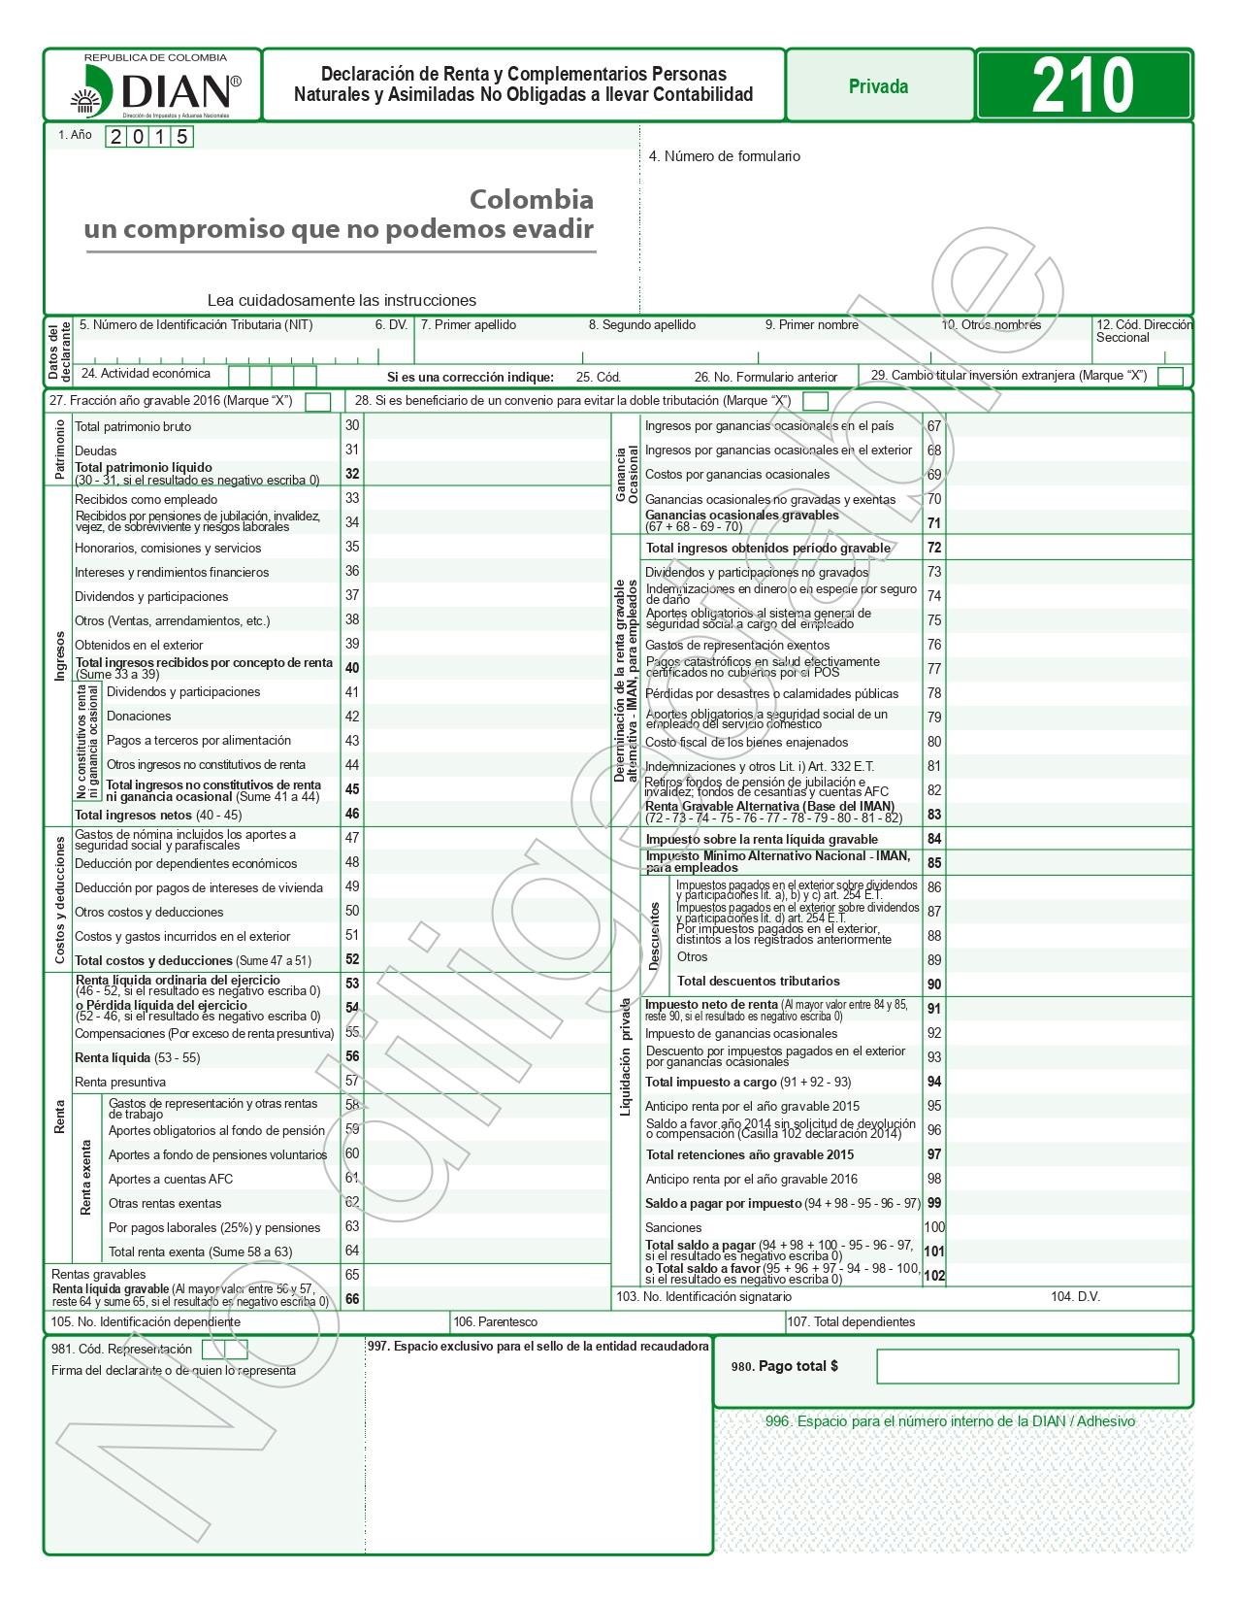

Fuente: DIAN. Disponible en https://www.dian.gov.co/atencionciudadano/formulariosinstructivos/Formularios/2016/Formulario_210_2016.pdf

